TDSheet
Модельный ряд ПЕРФОРАЦИЯ

Исполнитель: |  |  |  |  | COMECITY

№ | Товары | артикул | сезон | Цвет | Материал | Подклад | Бренд | Страна | Размерная сетка | Размерный ряд | Количество пар в коробе | Кол-во | Ед. | Цена | Сумма
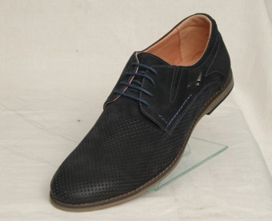 | Ботинки | P101 | лето | чёрный | натуральный нубук | натуральная кожа | COMECITY | Россия | 39-1;40-1;41-2;42-2;43-1;44-1 | 39-44 | 8 |  | пар. | 1650 | 0
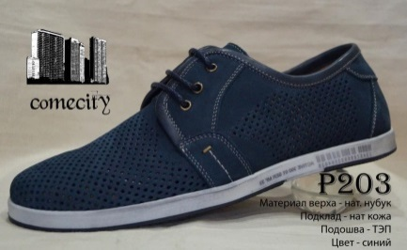 | Ботинки | P203 | лето | синий | натуральный нубук | натуральная кожа | COMECITY | Россия | 39-1;40-1;41-2;42-2;43-1;44-1 | 39-44 | 8 |  | пар. | 1650 | 0
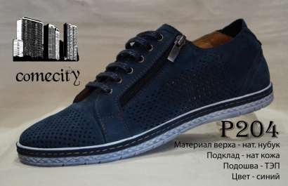 | Ботинки | P204 | лето | синий | натуральный нубук | натуральная кожа | COMECITY | Россия | 39-1;40-1;41-2;42-2;43-1;44-1 | 39-44 | 8 |  | пар. | 1650 | 0
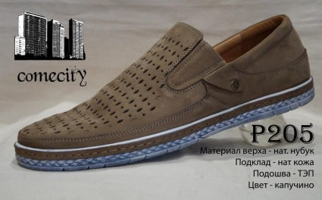 | Ботинки | P205 | лето | капучино | натуральный нубук | натуральная кожа | COMECITY | Россия | 39-1;40-1;41-2;42-2;43-1;44-1 | 39-44 | 8 |  | пар. | 1650 | 0
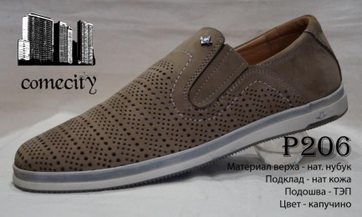 | Ботинки | P206 | лето | капучино | натуральный нубук | натуральная кожа | COMECITY | Россия | 39-1;40-1;41-2;42-2;43-1;44-1 | 39-44 | 8 |  | пар. | 1650 | 0
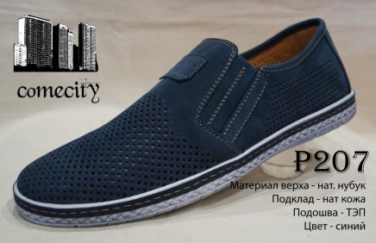 | Ботинки | P207 | лето | синий | натуральный нубук | натуральная кожа | COMECITY | Россия | 39-1;40-1;41-2;42-2;43-1;44-1 | 39-44 | 8 |  | пар. | 1650 | 0
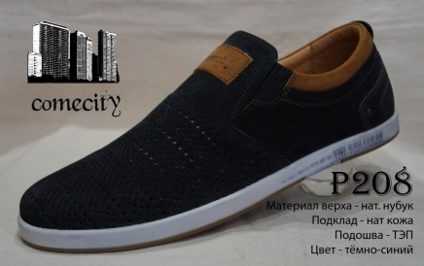 | Ботинки | P208 | лето | тёмно-синий | натуральный нубук | натуральная кожа | COMECITY | Россия | 39-1;40-1;41-2;42-2;43-1;44-1 | 39-44 | 8 |  | пар. | 1650 | 0
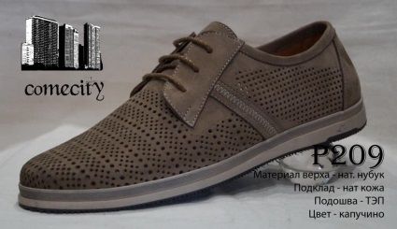 | Ботинки | P209 | лето | капучино | натуральный нубук | натуральная кожа | COMECITY | Россия | 39-1;40-1;41-2;42-2;43-1;44-1 | 39-44 | 8 |  | пар. | 1650 | 0
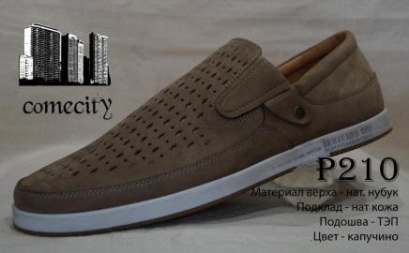 | Ботинки | P210 | лето | капучино | натуральный нубук | натуральная кожа | COMECITY | Россия | 39-1;40-1;41-2;42-2;43-1;44-1 | 39-44 | 8 |  | пар. | 1650 | 0
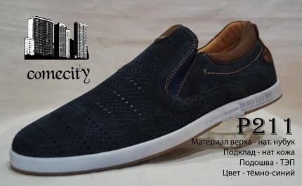 | Ботинки | P211 | лето | тёмно-синий | натуральный нубук | натуральная кожа | COMECITY | Россия | 39-1;40-1;41-2;42-2;43-1;44-1 | 39-44 | 8 |  | пар. | 1650 | 0
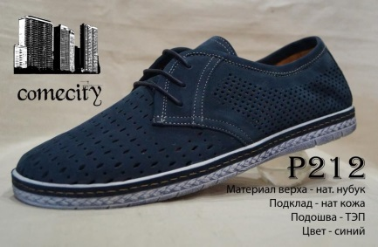 | Ботинки | P212 | лето | синий | натуральный нубук | натуральная кожа | COMECITY | Россия | 39-1;40-1;41-2;42-2;43-1;44-1 | 39-44 | 8 |  | пар. | 1650 | 0
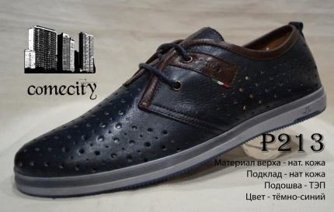 | Ботинки | P213 | лето | чёрный | натуральная кожа | натуральная кожа | COMECITY | Россия | 39-1;40-1;41-2;42-2;43-1;44-1 | 39-44 | 8 |  | пар. | 1650 | 0
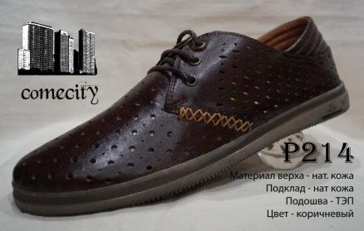 | Ботинки | P214 | лето | коричневый | натуральная кожа | натуральная кожа | COMECITY | Россия | 39-1;40-1;41-2;42-2;43-1;44-1 | 39-44 | 8 |  | пар. | 1650 | 0
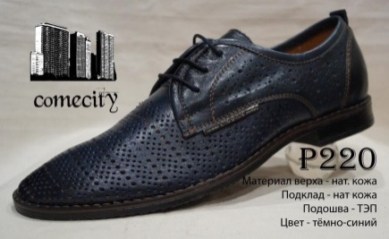 | Ботинки | P220 | лето | синий | натуральная кожа | натуральная кожа | COMECITY | Россия | 39-1;40-1;41-2;42-2;43-1;44-1 | 39-44 | 8 |  | пар. | 1650 | 0
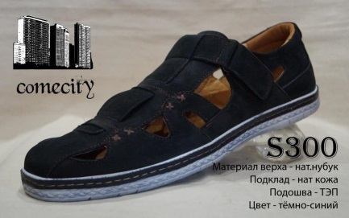 | Сандалии | S300 | лето | тёмно-синий | натуральный нубук | натуральная кожа | COMECITY | Россия | 39-1;40-1;41-2;42-2;43-1;44-1 | 39-44 | 8 |  | пар. | 1650 | 0
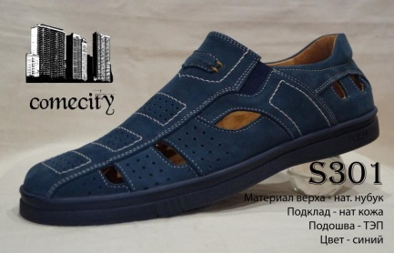 | Сандалии | S301 | лето | синий | натуральный нубук | натуральная кожа | COMECITY | Россия | 39-1;40-1;41-2;42-2;43-1;44-1 | 39-44 | 8 |  | пар. | 1650 | 0
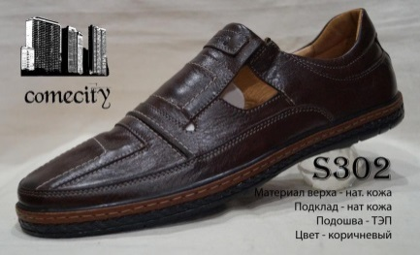 | Сандалии | S302 | лето | коричневый | натуральная кожа | натуральная кожа | COMECITY | Россия | 39-1;40-1;41-2;42-2;43-1;44-1 | 39-44 | 8 |  | пар. | 1650 | 0
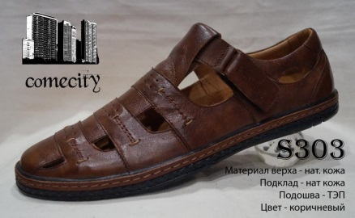 | Сандалии | S303 | лето | коричневый | натуральная кожа | натуральная кожа | COMECITY | Россия | 39-1;40-1;41-2;42-2;43-1;44-1 | 39-44 | 8 |  | пар. | 1650 | 0
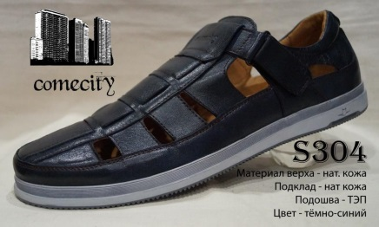 | Сандалии | S304 | лето | тёмно-синий | натуральная кожа | натуральная кожа | COMECITY | Россия | 39-1;40-1;41-2;42-2;43-1;44-1 | 39-44 | 8 |  | пар. | 1650 | 0

